상품제안서
제브라 클립온 슬림 3색 0.7 | 상품코드: S40743

 |  |  |  |  |  |  | 02-713-8555 | www.synergygift.co.kr
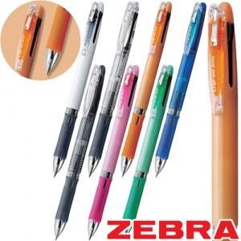

【상세/제작정보】

【인쇄/포장옵션】 | 실크 / 포장불가능

【공급단가】 | 수량 | 100~ | 300~ | 500~ | 1,000~ | 3,000~
*VAT별도 | 단가 | 2,840원 | 2,800원 | 2,730원 | 2,620원 | 2,510원

【상품 URL】 | https://www.synergygift.co.kr:443/src/goods_detail.php?gdno=40743

